Hoja1
Descripción | References | Part number | link | Quantity | observaciones
rele | SRL1…5, TRL1…5, MRL1…5, TTL RL1 | G5V-2-DC3 | MOUSER | 16
mosfet | SQ1…5, TQ1…5, MQ1…5, TTL Q1 | IRFZ44N Mosfet o IRFZ44NPBF | MOUSER | 16
jumper Macho | J1-J16 | 251-8086 Jumper macho | RS | 16
diodo | DT1..DT5,DM1…DM5,DS1..DS5,DTQ1..DTQ5,DMQ1…DMQ5,DSQ1..DSQ5,DTTL1,DTTLQ1 | DIODO 1N4148TA | DIGIKEY | 32
resistencia 10k | 10k | SFR2500001002FA500 | digikey | 16
resistencia 1.2k | 1.2k | MRS16000C1201FCT00 | digikey | 48
resistencia 3.9k | 3.9k | MBA02040C3901FCT00 | digikey | 16
100k | 100k | SFR2500001003JA500 | digikey | 16
optoacoplador | OPT_S1…S5,OPTM1..M5,OPT_T1…T5,OPT_TTL | EL817 | DIGIKEY | 16 | Esta hecho con espejp, por lo tando van montado por la parte posterior(Bottom)
SMA a Panel | PMW S1..5, PMW T1..5, PMW M1..5, COIL, AMPLI, VNA | CONECTOR SMA HEMBRA A PANEL | CETRONIC | 19 | no montar
Borne para PCB Hembra | PMW S1..5, PMW T1..5, PMW M1..5, COIL, GND, 5V | 691213710002 | RS | 17 | no montar
LED | DSRL1..5,DTRL1..5,DMRL1..5,DTTL5 | SLR-56MG3F | DIGIKEY | 48
jumper hembra | J1-J16 | AKSCT/Z BLACK | rs | 16 | Aereo
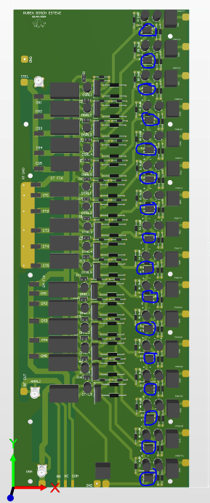
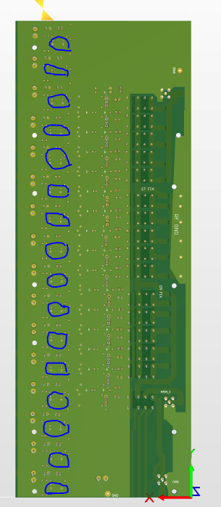
La representación en 3d está mal, deberían aparecer abajo porque hay un espejo hecho en la PCB (2D), pero el CAD no lo muestra

